关系图
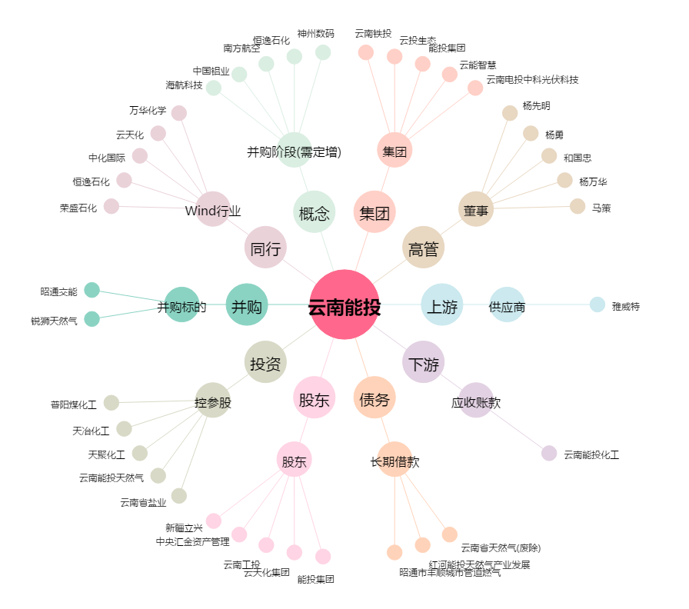
云南能投[002053.SZ] - 关系概览图

